Sheet1
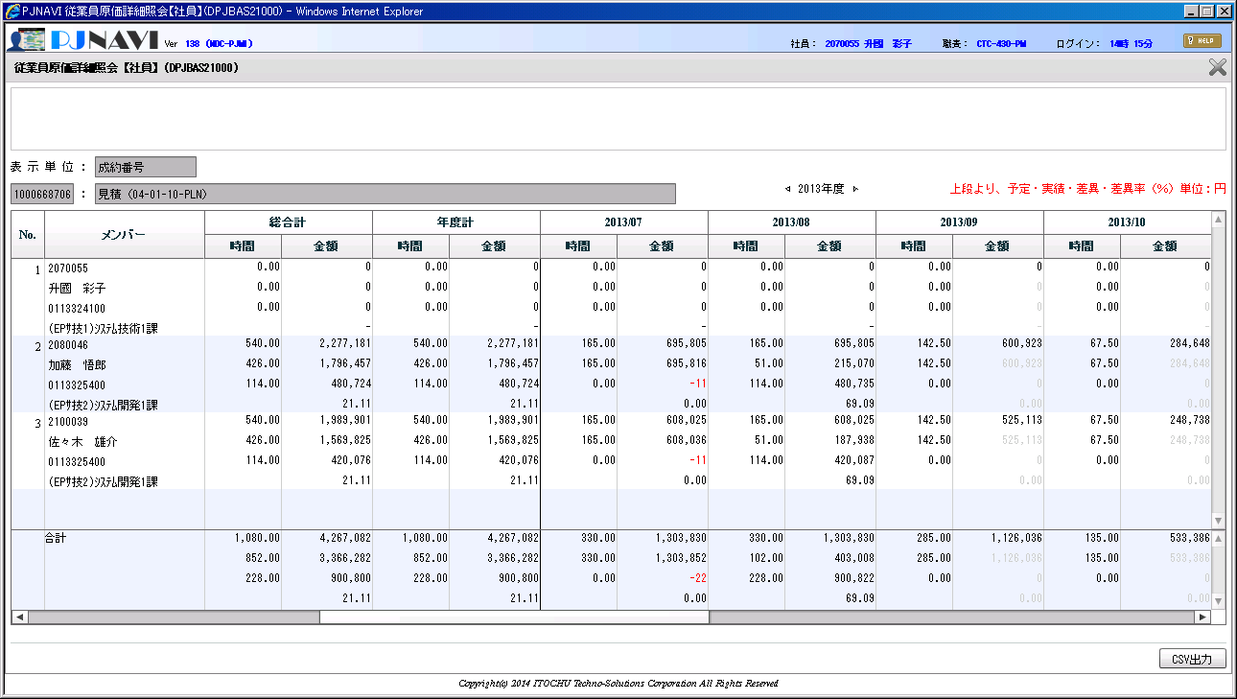

時間が、グレー表示されていない

